상품제안서
스위스밀리터리 친환경 2단자동 우산(4칼라) | 상품코드: S40177

 |  |  |  |  |  |  | 02-713-8555 | www.synergygift.co.kr
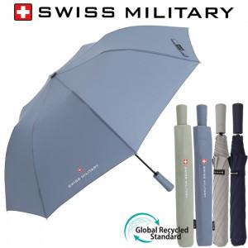

【상세/제작정보】

【인쇄/포장옵션】 | [손잡이] 실크1도, [원단] 원단실크1도 / 포장지포장

【공급단가】 | 수량 | 50~ | 100~ | 300~ | 1,000~ | 3,000~
*VAT별도 | 단가 | 9,100원 | 8,650원 | 8,300원 | 7,950원 | 7,800원

【상품 URL】 | https://www.synergygift.co.kr:443/src/goods_detail.php?gdno=40177

